상품제안서
누리 쿨 위생 키트 22호(쿨토시+쿨링스카프+우의+칫솔치약세트) | 상품코드: S42503

 |  |  |  |  |  |  | 02-713-8555 | www.synergygift.co.kr
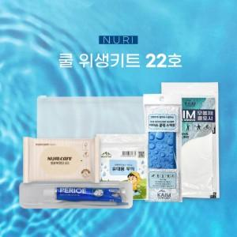

【상세/제작정보】

【인쇄/포장옵션】 | 스티커 / 지퍼백

【공급단가】 | 수량 | 50~ | 100~ | 500~ | 1,000~ | 3,000~
*VAT별도 | 단가 | 5,900원 | 5,750원 | 5,400원 | 5,260원 | 5,100원

【상품 URL】 | https://www.synergygift.co.kr:443/src/goods_detail.php?gdno=42503

